2-4
 | 月降水量 | 降水量月別平年値
１月 | 46.5 | 64.7
２月 | 97.5 | 64.7
３月 | 219 | 139.5
４月 | 155.5 | 143.1
５月 | 113.5 | 152.6
６月 | 113.5 | 188.8
７月 | 368 | 182.5
８月 | 274 | 139
９月 | 197.5 | 241.5
１０月 | 209.5 | 240.4
１１月 | 127.5 | 107.6
１２月 | 134.5 | 66.4
 | ４ 横浜地方気象台月別降水量・日照時間変化図
 |  | （令和３年）横浜地方気象台調
１ 降 水 量

（注）平年値は、1991年～2020年の30年間の平均。

 | 月間日照時間 | 日照時間月別平年値
１月 | 185.3 | 192.7
２月 | 227.4 | 167.2
３月 | 191.1 | 168.8
４月 | 218.5 | 181.2
５月 | 162.6 | 187.4
６月 | 148.5 | 135.9
７月 | 189.5 | 170.9
８月 | 191.7 | 206.4
９月 | 115.2 | 141.2
１０月 | 171 | 137.3
１１月 | 208.7 | 151.1
１２月 | 206.3 | 178.1
２ 日 照 時 間

（注）平年値は、1991年～2020年の30年間の平均。

2-5
 | ５ 平均気温・降水量分布図
 |  | （令和３年）横浜地方気象台調

年平均気温(℃)

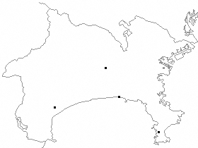
●
◎
◎
◎
◎
横浜
17.0
海老名
16.２
三浦
16.9
辻堂
16.9
小田原
16.１
●横浜地方気象台
◎地域気象観測所

年間降水量(㎜)

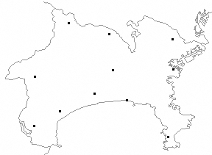
◎
◎
◎
◎
●
○
○
○
○
○
○
相模湖
1550.0
相模原中央
1909.5
海老名
2104.5
箱根
4163.0
平塚
1720.0
小田原
2105.5
丹沢湖
2580.0
辻堂
1946.5
● 横浜地方気象台
◎ 地域気象観測所
〇 地域雨量観測所
三浦
1800.0
日吉
1978.5
横浜
2056.5

